ING
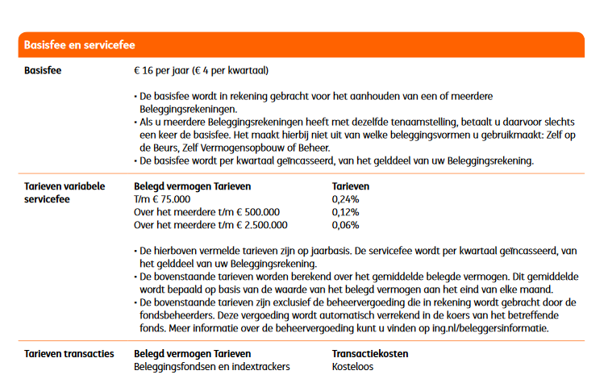
 | ING berekening |  | (eigen sheet ivm limieten en staffels)

Inleg / periode (€) | € 1,575.00
Aantal perioden / jaar | 12
Inleg / jaar (€) | € 18,900.00
Rendement fonds (%) / jaar | 5.00%
Werkelijk rendement (%) / jaar over inleg | 2.69%

 | Resultaten
 | Jaar 1 | Jaar 2 | Jaar 3 | Jaar 4 | Jaar 5 | Jaar 6 | Jaar 7 | Jaar 8 | Jaar 9 | Jaar 10 | Jaar 11 | Jaar 12 | Jaar 13 | Jaar 14 | Jaar 15 | Jaar 16 | Jaar 17 | Jaar 18 | Jaar 19 | Jaar 20 | Jaar 21 | Jaar 22 | Jaar 23 | Jaar 24 | Jaar 25 | Jaar 26 | Jaar 27 | Jaar 28 | Jaar 29 | Jaar 30
resultaat zonder kosten | € 19,408.06 | € 39,786.52 | € 61,183.91 | € 83,651.16 | € 107,241.78 | € 132,011.93 | € 158,020.59 | € 185,329.67 | € 214,004.22 | € 244,112.49 | € 275,726.17 | € 308,920.54 | € 343,774.63 | € 380,371.42 | € 418,798.05 | € 459,146.01 | € 501,511.37 | € 545,995.00 | € 592,702.81 | € 641,746.01 | € 693,241.37 | € 747,311.50 | € 804,085.13 | € 863,697.45 | € 926,290.38 | € 992,012.96 | € 1,061,021.66 | € 1,133,480.81 | € 1,209,562.91 | € 1,289,449.11
aankoopkosten | € 0.00 | € 0.00 | € 0.00 | € 0.00 | € 0.00 | € 0.00 | € 0.00 | € 0.00 | € 0.00 | € 0.00 | € 0.00 | € 0.00 | € 0.00 | € 0.00 | € 0.00 | € 0.00 | € 0.00 | € 0.00 | € 0.00 | € 0.00 | € 0.00 | € 0.00 | € 0.00 | € 0.00 | € 0.00 | € 0.00 | € 0.00 | € 0.00 | € 0.00 | € 0.00
resultaat incl aankoopkosten | € 19,408.06 | € 39,786.52 | € 61,183.91 | € 83,651.16 | € 107,241.78 | € 132,011.93 | € 158,020.59 | € 185,329.67 | € 214,004.22 | € 244,112.49 | € 275,726.17 | € 308,920.54 | € 343,774.63 | € 380,371.42 | € 418,798.05 | € 459,146.01 | € 501,511.37 | € 545,995.00 | € 592,702.81 | € 641,746.01 | € 693,241.37 | € 747,311.50 | € 804,085.13 | € 863,697.45 | € 926,290.38 | € 992,012.96 | € 1,061,021.66 | € 1,133,480.81 | € 1,209,562.91 | € 1,289,449.11
Fonds kosten | € 27.56 | € 56.50 | € 86.88 | € 118.78 | € 152.28 | € 187.46 | € 224.39 | € 263.17 | € 303.89 | € 346.64 | € 391.53 | € 438.67 | € 488.16 | € 540.13 | € 594.69 | € 651.99 | € 712.15 | € 775.31 | € 841.64 | € 911.28 | € 984.40 | € 1,061.18 | € 1,141.80 | € 1,226.45 | € 1,315.33 | € 1,408.66 | € 1,506.65 | € 1,609.54 | € 1,717.58 | € 1,831.02
resultaat incl fonds kosten | € 19,380.50 | € 39,730.03 | € 61,097.03 | € 83,532.38 | € 107,089.50 | € 131,824.47 | € 157,796.20 | € 185,066.51 | € 213,700.33 | € 243,765.85 | € 275,334.64 | € 308,481.87 | € 343,286.47 | € 379,831.29 | € 418,203.36 | € 458,494.02 | € 500,799.22 | € 545,219.69 | € 591,861.17 | € 640,834.73 | € 692,256.97 | € 746,250.31 | € 802,943.33 | € 862,471.00 | € 924,975.05 | € 990,604.30 | € 1,059,515.01 | € 1,131,871.26 | € 1,207,845.33 | € 1,287,618.09
bedrag vaste kosten "hoog" | € 19,408.06 | € 39,786.52 | € 61,183.91 | € 83,651.16 | € 100,000.00 | € 100,000.00 | € 100,000.00 | € 100,000.00 | € 100,000.00 | € 100,000.00 | € 100,000.00 | € 100,000.00 | € 100,000.00 | € 100,000.00 | € 100,000.00 | € 100,000.00 | € 100,000.00 | € 100,000.00 | € 100,000.00 | € 100,000.00 | € 100,000.00 | € 100,000.00 | € 100,000.00 | € 100,000.00 | € 100,000.00 | € 100,000.00 | € 100,000.00 | € 100,000.00 | € 100,000.00 | € 100,000.00
vaste kosten "hoog" | € 46.58 | € 95.49 | € 146.84 | € 200.76 | € 240.00 | € 240.00 | € 240.00 | € 240.00 | € 240.00 | € 240.00 | € 240.00 | € 240.00 | € 240.00 | € 240.00 | € 240.00 | € 240.00 | € 240.00 | € 240.00 | € 240.00 | € 240.00 | € 240.00 | € 240.00 | € 240.00 | € 240.00 | € 240.00 | € 240.00 | € 240.00 | € 240.00 | € 240.00 | € 240.00
bedrag vaste kosten "midden" | € 0.00 | € 0.00 | € 0.00 | € 0.00 | € 7,089.50 | € 31,824.47 | € 57,796.20 | € 85,066.51 | € 113,700.33 | € 143,765.85 | € 175,334.64 | € 208,481.87 | € 243,286.47 | € 279,831.29 | € 318,203.36 | € 358,494.02 | € 400,000.00 | € 400,000.00 | € 400,000.00 | € 400,000.00 | € 400,000.00 | € 400,000.00 | € 400,000.00 | € 400,000.00 | € 400,000.00 | € 400,000.00 | € 400,000.00 | € 400,000.00 | € 400,000.00 | € 400,000.00
vaste kosten "midden" | € 0.00 | € 0.00 | € 0.00 | € 0.00 | € 8.51 | € 38.19 | € 69.36 | € 102.08 | € 136.44 | € 172.52 | € 210.40 | € 250.18 | € 291.94 | € 335.80 | € 381.84 | € 430.19 | € 480.00 | € 480.00 | € 480.00 | € 480.00 | € 480.00 | € 480.00 | € 480.00 | € 480.00 | € 480.00 | € 480.00 | € 480.00 | € 480.00 | € 480.00 | € 480.00
bedrag vaste kosten "laag" | € 0.00 | € 0.00 | € 0.00 | € 0.00 | € 0.00 | € 0.00 | € 0.00 | € 0.00 | € 0.00 | € 0.00 | € 0.00 | € 0.00 | € 0.00 | € 0.00 | € 0.00 | € 0.00 | € 799.22 | € 45,219.69 | € 91,861.17 | € 140,834.73 | € 192,256.97 | € 246,250.31 | € 302,943.33 | € 362,471.00 | € 424,975.05 | € 490,604.30 | € 559,515.01 | € 631,871.26 | € 707,845.33 | € 787,618.09
vaste kosten "laag" | € 0.00 | € 0.00 | € 0.00 | € 0.00 | € 0.00 | € 0.00 | € 0.00 | € 0.00 | € 0.00 | € 0.00 | € 0.00 | € 0.00 | € 0.00 | € 0.00 | € 0.00 | € 0.00 | € 0.48 | € 27.13 | € 55.12 | € 84.50 | € 115.35 | € 147.75 | € 181.77 | € 217.48 | € 254.99 | € 294.36 | € 335.71 | € 379.12 | € 424.71 | € 472.57
totaal vaste kosten | € 46.58 | € 95.49 | € 146.84 | € 200.76 | € 248.51 | € 278.19 | € 309.36 | € 342.08 | € 376.44 | € 412.52 | € 450.40 | € 490.18 | € 531.94 | € 575.80 | € 621.84 | € 670.19 | € 720.48 | € 747.13 | € 775.12 | € 804.50 | € 835.35 | € 867.75 | € 901.77 | € 937.48 | € 974.99 | € 1,014.36 | € 1,055.71 | € 1,099.12 | € 1,144.71 | € 1,192.57
totale kosten | € 74.14 | € 151.98 | € 233.72 | € 319.55 | € 400.79 | € 465.65 | € 533.74 | € 605.25 | € 680.33 | € 759.16 | € 841.93 | € 928.85 | € 1,020.10 | € 1,115.92 | € 1,216.54 | € 1,322.18 | € 1,432.63 | € 1,522.44 | € 1,616.75 | € 1,715.78 | € 1,819.76 | € 1,928.93 | € 2,043.57 | € 2,163.93 | € 2,290.32 | € 2,423.02 | € 2,562.36 | € 2,708.67 | € 2,862.29 | € 3,023.59
cumulatieve kosten | € 74.14 | € 226.12 | € 459.85 | € 779.39 | € 1,180.18 | € 1,645.83 | € 2,179.57 | € 2,784.82 | € 3,465.15 | € 4,224.31 | € 5,066.24 | € 5,995.09 | € 7,015.19 | € 8,131.11 | € 9,347.65 | € 10,669.83 | € 12,102.46 | € 13,624.90 | € 15,241.66 | € 16,957.44 | € 18,777.19 | € 20,706.13 | € 22,749.69 | € 24,913.63 | € 27,203.94 | € 29,626.97 | € 32,189.32 | € 34,897.99 | € 37,760.28 | € 40,783.87
Resultaat ING | € 19,333.92 | € 39,560.40 | € 60,724.06 | € 82,871.77 | € 106,061.60 | € 130,366.10 | € 155,841.01 | € 182,544.85 | € 210,539.07 | € 239,888.18 | € 270,659.93 | € 302,925.45 | € 336,759.44 | € 372,240.30 | € 409,450.40 | € 448,476.18 | € 489,408.91 | € 532,370.10 | € 577,461.15 | € 624,788.57 | € 674,464.17 | € 726,605.37 | € 781,335.44 | € 838,783.82 | € 899,086.43 | € 962,385.99 | € 1,028,832.34 | € 1,098,582.82 | € 1,171,802.63 | € 1,248,665.25

 | Kosten | (per jaar)
 | Aankoop | Verkoop | Fonds | Vaste kosten
 |  |  |  | "Hoog" | "Midden" | "Laag"
ING | 0.00% | 0.00% | 0.14% | 0.24% | 0.12% | 0.06%
min | € - | € - |  | € 20.00
max | € - | € - |  | € - | tot 75k: 0,2%, vanaf 75k: 0,12% ,vanaf 500k 0,06%
 |  |  | tm | € 100,000.00 | € 500,000.00

 | LET OP: Verkoopkosten worden niet meegenomen in de berekening omdat het moment van verkoop niet bekend is

Binck
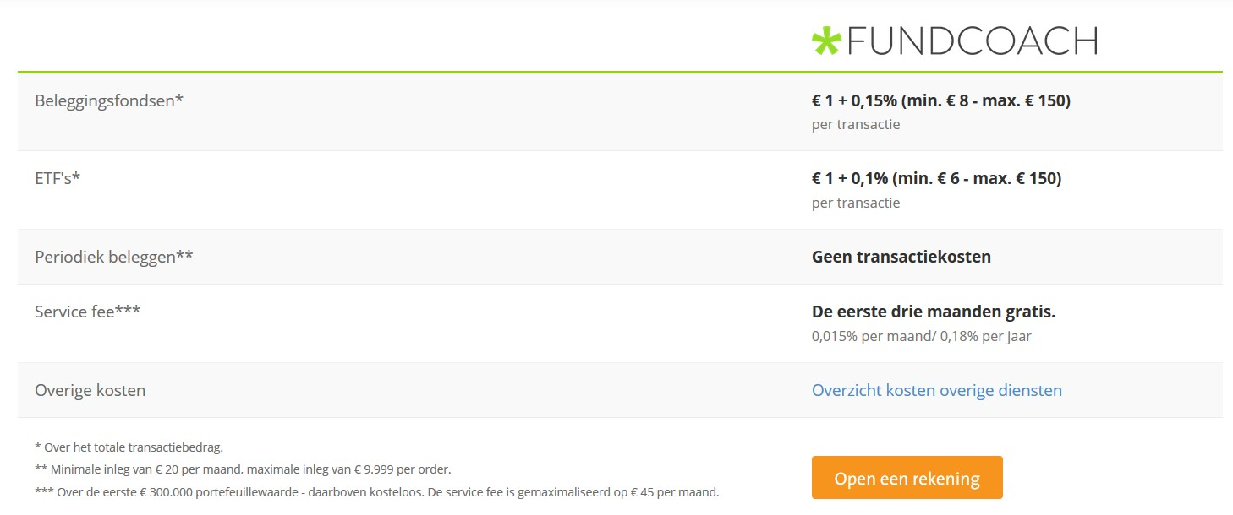
 | Binck berekening |  | (eigen sheet ivm limieten en staffels)

Inleg / periode (€) | € 1,575.00
Aantal perioden / jaar | 12
Inleg / jaar (€) | € 18,900.00
Rendement fonds (%) / jaar | 5.00%
Werkelijk rendement (%) / jaar over inleg | 2.69%

 | Resultaten
 | Jaar 1 | Jaar 2 | Jaar 3 | Jaar 4 | Jaar 5 | Jaar 6 | Jaar 7 | Jaar 8 | Jaar 9 | Jaar 10 | Jaar 11 | Jaar 12 | Jaar 13 | Jaar 14 | Jaar 15 | Jaar 16 | Jaar 17 | Jaar 18 | Jaar 19 | Jaar 20 | Jaar 21 | Jaar 22 | Jaar 23 | Jaar 24 | Jaar 25 | Jaar 26 | Jaar 27 | Jaar 28 | Jaar 29 | Jaar 30
resultaat zonder kosten | € 19,408.06 | € 39,786.52 | € 61,183.91 | € 83,651.16 | € 107,241.78 | € 132,011.93 | € 158,020.59 | € 185,329.67 | € 214,004.22 | € 244,112.49 | € 275,726.17 | € 308,920.54 | € 343,774.63 | € 380,371.42 | € 418,798.05 | € 459,146.01 | € 501,511.37 | € 545,995.00 | € 592,702.81 | € 641,746.01 | € 693,241.37 | € 747,311.50 | € 804,085.13 | € 863,697.45 | € 926,290.38 | € 992,012.96 | € 1,061,021.66 | € 1,133,480.81 | € 1,209,562.91 | € 1,289,449.11
aankoopkosten | € 0.00 | € 0.00 | € 0.00 | € 0.00 | € 0.00 | € 0.00 | € 0.00 | € 0.00 | € 0.00 | € 0.00 | € 0.00 | € 0.00 | € 0.00 | € 0.00 | € 0.00 | € 0.00 | € 0.00 | € 0.00 | € 0.00 | € 0.00 | € 0.00 | € 0.00 | € 0.00 | € 0.00 | € 0.00 | € 0.00 | € 0.00 | € 0.00 | € 0.00 | € 0.00
resultaat incl aankoopkosten | € 19,408.06 | € 39,786.52 | € 61,183.91 | € 83,651.16 | € 107,241.78 | € 132,011.93 | € 158,020.59 | € 185,329.67 | € 214,004.22 | € 244,112.49 | € 275,726.17 | € 308,920.54 | € 343,774.63 | € 380,371.42 | € 418,798.05 | € 459,146.01 | € 501,511.37 | € 545,995.00 | € 592,702.81 | € 641,746.01 | € 693,241.37 | € 747,311.50 | € 804,085.13 | € 863,697.45 | € 926,290.38 | € 992,012.96 | € 1,061,021.66 | € 1,133,480.81 | € 1,209,562.91 | € 1,289,449.11
Fonds kosten | € 38.82 | € 79.57 | € 122.37 | € 167.30 | € 214.48 | € 264.02 | € 316.04 | € 370.66 | € 428.01 | € 488.22 | € 551.45 | € 617.84 | € 687.55 | € 760.74 | € 837.60 | € 918.29 | € 1,003.02 | € 1,091.99 | € 1,185.41 | € 1,283.49 | € 1,386.48 | € 1,494.62 | € 1,608.17 | € 1,727.39 | € 1,852.58 | € 1,984.03 | € 2,122.04 | € 2,266.96 | € 2,419.13 | € 2,578.90
resultaat incl fonds kosten | € 19,369.24 | € 39,706.95 | € 61,061.54 | € 83,483.86 | € 107,027.30 | € 131,747.91 | € 157,704.54 | € 184,959.01 | € 213,576.21 | € 243,624.26 | € 275,174.72 | € 308,302.70 | € 343,087.08 | € 379,610.68 | € 417,960.45 | € 458,227.72 | € 500,508.35 | € 544,903.01 | € 591,517.40 | € 640,462.52 | € 691,854.89 | € 745,816.87 | € 802,476.96 | € 861,970.05 | € 924,437.80 | € 990,028.93 | € 1,058,899.62 | € 1,131,213.85 | € 1,207,143.78 | € 1,286,870.21
bedrag vaste kosten "hoog" | € 19,408.06 | € 39,786.52 | € 61,183.91 | € 83,651.16 | € 107,241.78 | € 132,011.93 | € 158,020.59 | € 185,329.67 | € 214,004.22 | € 244,112.49 | € 275,726.17 | € 300,000.00 | € 300,000.00 | € 300,000.00 | € 300,000.00 | € 300,000.00 | € 300,000.00 | € 300,000.00 | € 300,000.00 | € 300,000.00 | € 300,000.00 | € 300,000.00 | € 300,000.00 | € 300,000.00 | € 300,000.00 | € 300,000.00 | € 300,000.00 | € 300,000.00 | € 300,000.00 | € 300,000.00
vaste kosten "hoog" | € 34.93 | € 71.62 | € 110.13 | € 150.57 | € 193.04 | € 237.62 | € 284.44 | € 333.59 | € 385.21 | € 439.40 | € 496.31 | € 540.00 | € 540.00 | € 540.00 | € 540.00 | € 540.00 | € 540.00 | € 540.00 | € 540.00 | € 540.00 | € 540.00 | € 540.00 | € 540.00 | € 540.00 | € 540.00 | € 540.00 | € 540.00 | € 540.00 | € 540.00 | € 540.00
bedrag vaste kosten "midden" | € 0.00 | € 0.00 | € 0.00 | € 0.00 | € 0.00 | € 0.00 | € 0.00 | € 0.00 | € 0.00 | € 0.00 | € 0.00 | € 0.00 | € 0.00 | € 0.00 | € 0.00 | € 0.00 | € 0.00 | € 0.00 | € 0.00 | € 0.00 | € 0.00 | € 0.00 | € 0.00 | € 0.00 | € 0.00 | € 0.00 | € 0.00 | € 0.00 | € 0.00 | € 0.00
vaste kosten "midden" | € 0.00 | € 0.00 | € 0.00 | € 0.00 | € 0.00 | € 0.00 | € 0.00 | € 0.00 | € 0.00 | € 0.00 | € 0.00 | € 0.00 | € 0.00 | € 0.00 | € 0.00 | € 0.00 | € 0.00 | € 0.00 | € 0.00 | € 0.00 | € 0.00 | € 0.00 | € 0.00 | € 0.00 | € 0.00 | € 0.00 | € 0.00 | € 0.00 | € 0.00 | € 0.00
bedrag vaste kosten "laag" | € 0.00 | € 0.00 | € 0.00 | € 0.00 | € 0.00 | € 0.00 | € 0.00 | € 0.00 | € 0.00 | € 0.00 | € 0.00 | € 8,302.70 | € 43,087.08 | € 79,610.68 | € 117,960.45 | € 158,227.72 | € 200,508.35 | € 244,903.01 | € 291,517.40 | € 340,462.52 | € 391,854.89 | € 445,816.87 | € 502,476.96 | € 561,970.05 | € 624,437.80 | € 690,028.93 | € 758,899.62 | € 831,213.85 | € 907,143.78 | € 986,870.21
vaste kosten "laag" | € 0.00 | € 0.00 | € 0.00 | € 0.00 | € 0.00 | € 0.00 | € 0.00 | € 0.00 | € 0.00 | € 0.00 | € 0.00 | € 0.00 | € 0.00 | € 0.00 | € 0.00 | € 0.00 | € 0.00 | € 0.00 | € 0.00 | € 0.00 | € 0.00 | € 0.00 | € 0.00 | € 0.00 | € 0.00 | € 0.00 | € 0.00 | € 0.00 | € 0.00 | € 0.00
totaal vaste kosten | € 34.93 | € 71.62 | € 110.13 | € 150.57 | € 193.04 | € 237.62 | € 284.44 | € 333.59 | € 385.21 | € 439.40 | € 496.31 | € 540.00 | € 540.00 | € 540.00 | € 540.00 | € 540.00 | € 540.00 | € 540.00 | € 540.00 | € 540.00 | € 540.00 | € 540.00 | € 540.00 | € 540.00 | € 540.00 | € 540.00 | € 540.00 | € 540.00 | € 540.00 | € 540.00
totale kosten | € 73.75 | € 151.19 | € 232.50 | € 317.87 | € 407.52 | € 501.65 | € 600.48 | € 704.25 | € 813.22 | € 927.63 | € 1,047.76 | € 1,157.84 | € 1,227.55 | € 1,300.74 | € 1,377.60 | € 1,458.29 | € 1,543.02 | € 1,631.99 | € 1,725.41 | € 1,823.49 | € 1,926.48 | € 2,034.62 | € 2,148.17 | € 2,267.39 | € 2,392.58 | € 2,524.03 | € 2,662.04 | € 2,806.96 | € 2,959.13 | € 3,118.90
cumulatieve kosten | € 73.75 | € 224.94 | € 457.44 | € 775.31 | € 1,182.83 | € 1,684.48 | € 2,284.96 | € 2,989.21 | € 3,802.42 | € 4,730.05 | € 5,777.81 | € 6,935.65 | € 8,163.20 | € 9,463.94 | € 10,841.54 | € 12,299.83 | € 13,842.85 | € 15,474.84 | € 17,200.25 | € 19,023.74 | € 20,950.23 | € 22,984.85 | € 25,133.02 | € 27,400.41 | € 29,792.99 | € 32,317.02 | € 34,979.06 | € 37,786.02 | € 40,745.15 | € 43,864.05
Resultaat Binck | € 19,334.31 | € 39,561.58 | € 60,726.47 | € 82,875.85 | € 106,058.95 | € 130,327.45 | € 155,735.63 | € 182,340.47 | € 210,201.79 | € 239,382.44 | € 269,948.36 | € 301,984.89 | € 335,611.43 | € 370,907.47 | € 407,956.51 | € 446,846.18 | € 487,668.52 | € 530,520.15 | € 575,502.56 | € 622,722.27 | € 672,291.14 | € 724,326.65 | € 778,952.11 | € 836,297.03 | € 896,497.38 | € 959,695.94 | € 1,026,042.60 | € 1,095,694.78 | € 1,168,817.76 | € 1,245,585.06

 | Kosten | (per jaar)
 | Aankoop | Verkoop | Fonds | Vaste kosten
 |  |  |  | "Hoog" | "Midden" | "Laag"
Binck | 0.00% | 0.00% | 0.20% | 0.18% | 0.00% | 0.00%
min | € - | € - |  | € - | geen transactiekosten indien periodieke order
max | € - | € - |  | € - | tot 300k: 0,18%, vanaf 300k: kosteloos
 |  |  | tm | € 300,000.00 | € 300,000.00

 | LET OP: Verkoopkosten worden niet meegenomen in de berekening omdat het moment van verkoop niet bekend is

